Excel①工程マクロ
Excel①工程マクロシート

1.作業者を背景黄色のセルで、リストから選択してください。
服部

2.Updateファイル、関数残しファイル作成マクロボタン
Update、関数残しファイル作成ボタン

3.未承認データ0件のEID削除

未承認データ0件のEID削除

Excel①工程マクロ使用手順書
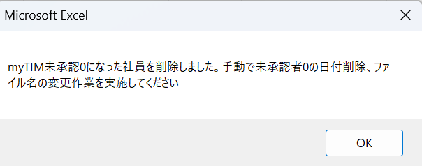
Excelファイル作成マクロ使用手順書(Excel①工程)

【事前準備】

①Cドライブの中に、「MyTIM」フォルダを作成してください。


【マクロの使い方】

1.Excelファイル作成マクロ、原本フォルダをダウンロードし、Cドライブの「MyTIM」フォルダの中に入れてください。



2.Excelファイル作成マクロ_Ver1.0を開きます。

3.下の画面が表示されるので、「編集を有効にする」ボタンを押下する。

4.下の画面が表示されるので、「ブロックされている内容」の右端にある「×」ボタンを押下する。

5.メニューの「ファイル」を選択し、「名前を付けて保存」を左クリックしてください。

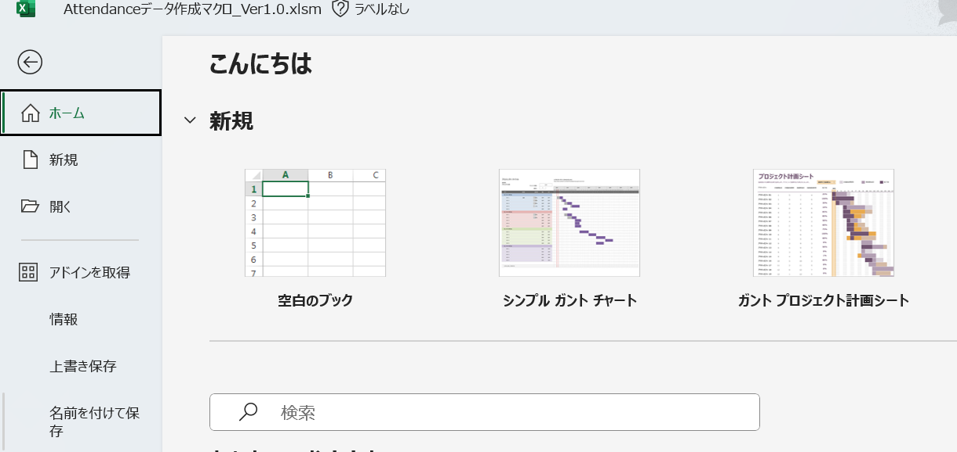

6.名前を「Excelファイル作成マクロ_Ver1.0」以外の名前を入力し、ファイル形式を「Excel マクロ有効ブック(*.xlsm)」であることを確認し、
「保存」ボタンを押下する。

6.ファイルを閉じて、名前を付けて保存したファイルを開き、「Excel①工程マクロ」シートに移動します。

7.「Excel①工程マクロ」シートにある、黄色背景のリストから自分の苗字を選んでください。

8.「Updateファイル、関数残しファイル作成マクロボタン」を押下してください。

9.以下のポップアップメッセージが表示されたら、作業完了なので、「OK」ボタンを押下してください。

10.「未承認データ0件のEID削除」を押下してください。

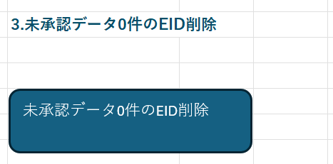

11.以下のポップアップメッセージが表示されたら、作業完了なので、「OK」ボタンを押下してください。

Excel②工程マクロ
Excel②工程マクロシート

1.作業者を背景黄色のセルで、リストから選択してください。
服部

2.作業用myTIM Reportファイルの作成、UpdatedファイルのAttandanceデータシートのコピー

Attandanceデータシートのコピー

Excel②工程マクロ使用手順書
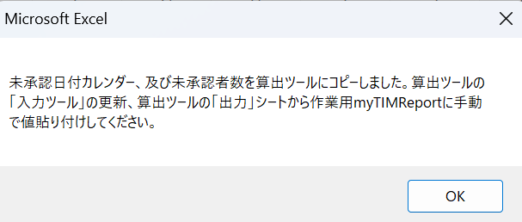
Excelファイル作成マクロ使用手順書(Excel②工程)

【マクロの使い方】

1.myTIM Reportファイルの原本、GooglemyTIM_Comfirmed HC算出ツールをCドライブの「MyTIM」フォルダの中に入れてください。

2.Excelファイル作成マクロ_Ver1.0を開き、「Excel①工程マクロ」シートに移動します。

3.「Excel②工程マクロ」シートにある、黄色背景のリストから自分の苗字を選んでください。

4.「作業用myTIM Reportファイルの作成、UpdatedファイルのAttandanceデータシートのコピー」を押下してください。

5.以下のポップアップメッセージが表示されたら、作業完了なので、「OK」ボタンを押下してください。

